Reverso
UNIVERSIDAD MICHOACANA DE SAN NICOLAS DE HIDALGO
CIUDAD UNIVERSITARIA |  |  |  |  | Alumno:
Examen adicional – REDES DE COMPUTADORAS I (2024 - 2024) |  |  |  |  | Fecha:

La empresa "LA ESPERANZA" ha despedido a su anterior ingeniero en redes.
El ingeniero en redes (usted), tiene la dirección ip 10.188.133.234 y también sabe que las WAN’s junto con las LAN’s 17 y 18 trabajan bajo IPv4, realice VLSM para encontrar lo que se pide en la hoja de respuestas.
Para las LAN’s restantes usted tiene la dirección de red 2024:BABA:CAFE::/48, realice el subneteo de las LAN's considerando todo el cuarto hexteto, debe tener en cuenta que las LAN’s que trabajan con IPv6 tienen 14 departamentos habilitados, encuentrelos considerando solo los bits necesarios.
Para las LAN's con ipv6, considere el gateway como la primer ip utilizable, el switch como la segunda ip utilizable y servidor como la tercera ip utilizable, considere esto tambien, al momento de obtener la ip de la PC que se pide.
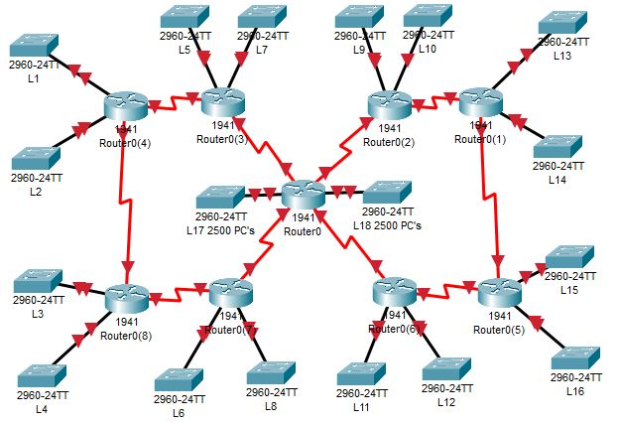

Direccion de red IPv4: | 10.188.133.234 |  | Mascara: | 255.255.242.0 |  |  | Broadcast: | 10.188.133.240

Dirección de subredes.
Direccion de red L1: | 2024:BABA:CAFE:0:: |  | Prefijo: | /64 |  |  | Gateway: | 2024:BABA:CAFE:0::
Direccion de red L2: | 2024:BABA:CAFE:1:: |  | Prefijo: | /64 |  |  | Gateway: | 2024:BABA:CAFE:1::
Direccion de red L3: | 2024:BABA:CAFE:2:: |  | Prefijo: | /64 |  |  | Gateway: | 2024:BABA:CAFE:2::
Direccion de red L4: | 2024:BABA:CAFE:3:: |  | Prefijo: | /64 |  |  | Gateway: | 2024:BABA:CAFE:3::
Direccion de red W2: | 10.188.149.8 |  | Mascara: | 255.255.255.16 |  |  | Broadcast: | 10.188.149.6
Direccion de red W5: | 10.188.149.20 |  | Mascara: | 255.255.255.24 |  |  | Broadcast: | 10.188.149.18

Dirección para departamentos en subredes
Departamento 10 en L1: | 2024:BABA:CAFE:0:900:: |  | Prefijo: | /68 |  |  | Gateway: | 2024:BABA:CAFE:0:901::
Departamento 10 en L2: | 2024:BABA:CAFE:1:900:: |  | Prefijo: | /68 |  |  | Gateway: | 2024:BABA:CAFE:1:901::
Departamento 11 en L3: | 2024:BABA:CAFE:2:A00:: |  | Prefijo: | /68 |  |  | Gateway: | 2024:BABA:CAFE:2:901::
Departamento 11 en L4: | 2024:BABA:CAFE:3:A00:: |  | Prefijo: | /68 |  |  | Gateway: | 2024:BABA:CAFE:3:901::

Direccionamiento para interfaces en departamentos de LAN's y WAN's
Dispositivo | Interfaz | Direccion IP |  | Mascara / prefijo |  | Gateway
PC 1024, Dep 10, L1 | g0/0 | 2024:BABA:CAFE:0:900::402 |  | 2024:BABA:CAFE:0:9FF::402/68 |  | 2024:BABA:CAFE:0:900::0

PC 1024, Dep 10, L2 | g0/0 | 2024:BABA:CAFE:1:900::402 |  | 2024:BABA:CAFE:1:9FF::402/68 |  | 2024:BABA:CAFE:1:900::0

PC 1024, Dep 11, L3 | g0/0 | 2024:BABA:CAFE:2:A00::402 |  | 2024:BABA:CAFE:2:AFF::402/68 |  | 2024:BABA:CAFE:2:900::0

PC 1024, Dep 11, L4 | g0/0 | 2024:BABA:CAFE:3:A00::402 |  | 2024:BABA:CAFE:3:AFF::402/68 |  | 2024:BABA:CAFE:3:900::0

Switch, Dep 10, L2 | Vlan | 2024:BABA:CAFE:1:900::2 |  | 2024:BABA:CAFE:1:9FF::2/68 |  | 2024:BABA:CAFE:1:900::0

Switch, Dep 11, L4 | Vlan | 2024:BABA:CAFE:3:A00::2 |  | 2024:BABA:CAFE:3:AFF::2 |  | 2024:BABA:CAFE:3:A00::0

Servidor, Dep 10, L1 | g0/0 | 2024:BABA:CAFE:0:900::3 |  | 2024:BABA:CAFE:0:9FF::3/68 |  | 2024:BABA:CAFE:1:900::0

